상품제안서
타이탄 써큘레이터 클립 회전 미니 쿨링팬 | 상품코드: F27583

 |  |  |  |  |  |  | 02-412-0044 | www.easy1.co.kr
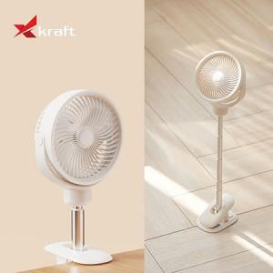

【상세/제작정보】

【인쇄/포장옵션】 | 레이저 / 시판박스

【공급단가】 | 수량 | 30~ | 50~ | 100~ | 300~ | 500~
*VAT별도 | 단가 | 27,500원 | 27,060원 | 26,400원 | 25,740원 | 25,300원

【상품 URL】 | https://dev.easy1.co.kr:443/src/goods_detail.php?gdno=27583

